Modification d'un séjour
N° Cas | Description du cas | Attendus | Entrées | Résultats | Observations | Références | OK/KO | SQL
[DAR-3.6] Impacts DAC - Contrat sur la modification de séjour (US-29610)
1.1 | * Pour les contrats à durée déterminée (CDD / HT / AJ...) il faut mettre à jour la date de fin du contrat sur PORTAL en cas de modification de cette date : 1.Accéder à la grille gestion des séjours 2.Sélectionner un dar et modifier le séjour 3.Modifier la date de fin du contrat 4.Récupérer l'id dossier de l'url 5.Exécuter la requête sql et faire la comparaision. |  |  |  |  |  | ok | /* Formatted on 22/02/2023 17:07:09 (QP5 v5.336) */ (SELECT 'PORTAL', CONTR.ID_AFFAIRE, CONTR.START_DATE, CONTR.END_DATE, CONTR.IS_DEMANDE_AS FROM PORTAL.TD_DAC_CONTRACT CONTR WHERE CONTR.ID_AFFAIRE = :l_idaffaire) UNION SELECT * FROM (WITH DOSSIERS AS (SELECT ACT_SEJOUR.IDACTIONS, ACT_SEJOUR.IDAFFAIRE AS IDDOSSIER, ACT_LAST_SEJOUR.IDACTIONS AS ID_ACTION_LAST_SEJOUR, ACT_LAST_SEJOUR.IDAFFAIRE AS IDDOSSIER_LAST_SEJOUR, ACT_SORTIE.IDACTIONS AS ID_ACTION_SORTIE, CTC.IDCONTACT AS IDRESIDENT, ACT_SEJOUR.CSITE AS ID_ESTABLISHMENT FROM MIGA_GDP.ACTIONS ACT_SEJOUR JOIN MIGA_GDP.CONTACT CTC ON CTC.IDCONTACT = ACT_SEJOUR.IDCONTACT JOIN MIGA_GDP.ADRESSE AD ON (AD.IDADRESSE = CTC.ADRESSEPRINCIP) LEFT JOIN MIGA_GDP.ACTIONS ACT_LAST_SEJOUR ON ACT_LAST_SEJOUR.IDACTIONS = PORTAL.PKG_DAC_RDD.GET_LAST_ACTION_SEJOUR ( ACT_SEJOUR.IDACTIONS) LEFT JOIN MIGA_GDP.ACTIONS ACT_SORTIE ON ACT_SORTIE.IDACTIONS = PORTAL.PKG_DAC_RDD.GET_ACTION_SORTIE ( ACT_SEJOUR.IDACTIONS) LEFT JOIN MIGA_GDP.AFFAIRE_CONTACT AFC ON AFC.IDCONTACT = CTC.IDCONTACT AND ACT_SEJOUR.IDAFFAIRE = AFC.IDAFFAIRE AND AFC.IDROLE = 3
1.2 | Si on coche AS en modification de séjour il faut aussi décocher la case "Demande AS" qui apparait dans les "Informations Complémentaires" sur PORTAL : 1.Accéder gestion des séjours. 2.Editer un dar et cocher la case Demande AS. 3.Exécuter la requête et comparer les données. 4.Accéder à la grille gestion des séjours et modfier le séjour et cocher la case Aide Sociale. 5.Editer le dar et vérifier que la case demande As est décocher. 6.Exécuter la requête et comparer les données. |  |  |  | 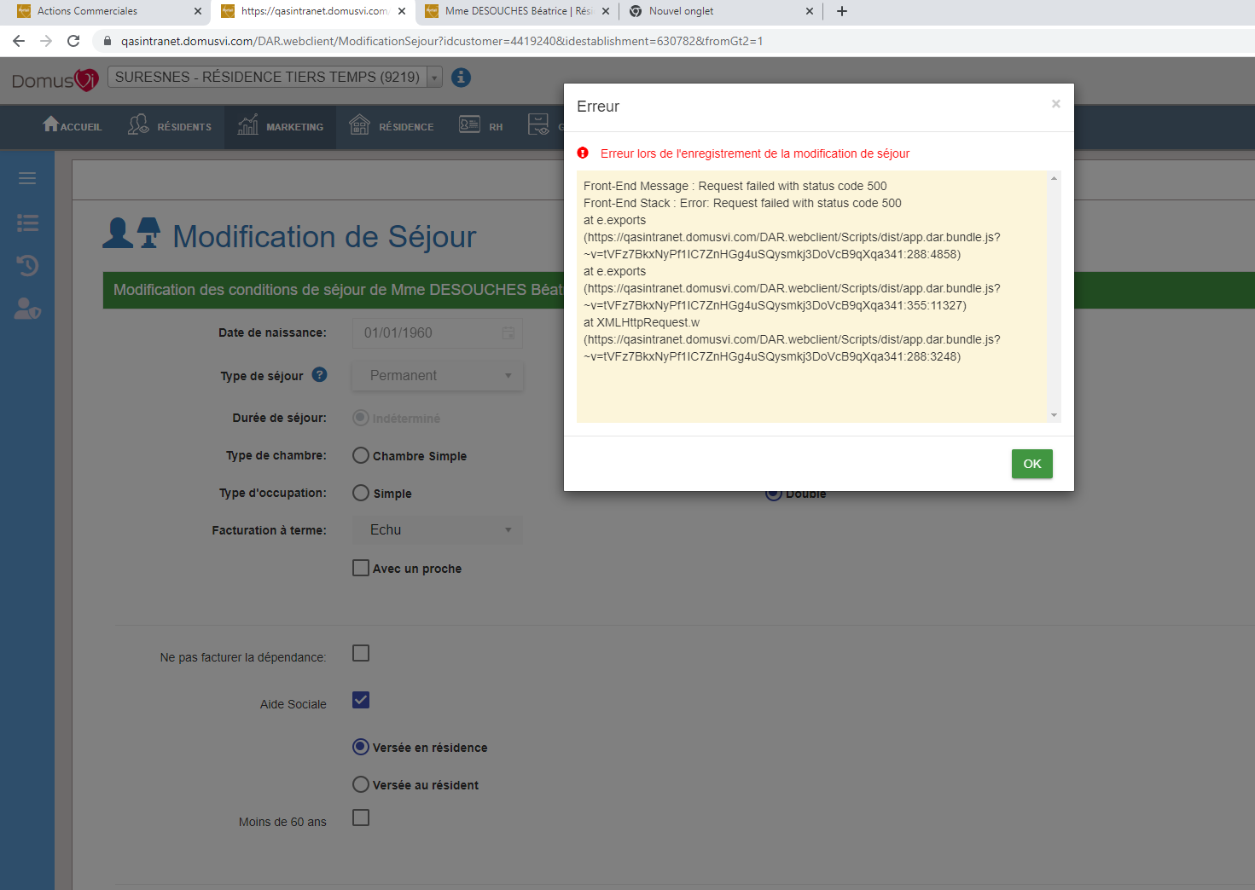 Erreur lors de modification de séjour : |  | Ko | /* Formatted on 22/02/2023 17:07:09 (QP5 v5.336) */ (SELECT 'PORTAL', CONTR.ID_AFFAIRE, CONTR.START_DATE, CONTR.END_DATE, CONTR.IS_DEMANDE_AS FROM PORTAL.TD_DAC_CONTRACT CONTR WHERE CONTR.ID_AFFAIRE = :l_idaffaire) UNION SELECT * FROM (WITH DOSSIERS AS (SELECT ACT_SEJOUR.IDACTIONS, ACT_SEJOUR.IDAFFAIRE AS IDDOSSIER, ACT_LAST_SEJOUR.IDACTIONS AS ID_ACTION_LAST_SEJOUR, ACT_LAST_SEJOUR.IDAFFAIRE AS IDDOSSIER_LAST_SEJOUR, ACT_SORTIE.IDACTIONS AS ID_ACTION_SORTIE, CTC.IDCONTACT AS IDRESIDENT, ACT_SEJOUR.CSITE AS ID_ESTABLISHMENT FROM MIGA_GDP.ACTIONS ACT_SEJOUR JOIN MIGA_GDP.CONTACT CTC ON CTC.IDCONTACT = ACT_SEJOUR.IDCONTACT JOIN MIGA_GDP.ADRESSE AD ON (AD.IDADRESSE = CTC.ADRESSEPRINCIP) LEFT JOIN MIGA_GDP.ACTIONS ACT_LAST_SEJOUR ON ACT_LAST_SEJOUR.IDACTIONS = PORTAL.PKG_DAC_RDD.GET_LAST_ACTION_SEJOUR ( ACT_SEJOUR.IDACTIONS) LEFT JOIN MIGA_GDP.ACTIONS ACT_SORTIE ON ACT_SORTIE.IDACTIONS = PORTAL.PKG_DAC_RDD.GET_ACTION_SORTIE ( ACT_SEJOUR.IDACTIONS) LEFT JOIN MIGA_GDP.AFFAIRE_CONTACT AFC ON AFC.IDCONTACT = CTC.IDCONTACT AND ACT_SEJOUR.IDAFFAIRE = AFC.IDAFFAIRE AND AFC.IDROLE = 3
1.3
1.4
1.5
1.6
1.7
1.8
1.9
1.10

Historique de séjour DAR
N° Cas | Description du cas | Attendus | Entrées | Résultats | Observations | Références | OK/KO | SQL
[DAR-3.6] Impacts DAC - Contrat sur l'historique des séjours DAR - (US-29880)
1.1 | A l'identique de la modification de séjour, il faut reporter la modification de la date de fin sur le Contrat pour les contrats temporaires (CDD / HT / AJ...): 1.Accéder à la grille historique des séjours DAR 2.Sélectionner la première ligne de l'hisrorique de séjour. 3.Modifier la date de fin du contrat 4.Récupérer l'id dossier de l'url 5.Exécuter la requête sql et faire la comparaision. |  |  |  |  |  | ok | /* Formatted on 22/02/2023 17:07:09 (QP5 v5.336) */ (SELECT 'PORTAL', CONTR.ID_AFFAIRE, CONTR.START_DATE, CONTR.END_DATE, CONTR.IS_DEMANDE_AS FROM PORTAL.TD_DAC_CONTRACT CONTR WHERE CONTR.ID_AFFAIRE = :l_idaffaire) UNION SELECT * FROM (WITH DOSSIERS AS (SELECT ACT_SEJOUR.IDACTIONS, ACT_SEJOUR.IDAFFAIRE AS IDDOSSIER, ACT_LAST_SEJOUR.IDACTIONS AS ID_ACTION_LAST_SEJOUR, ACT_LAST_SEJOUR.IDAFFAIRE AS IDDOSSIER_LAST_SEJOUR, ACT_SORTIE.IDACTIONS AS ID_ACTION_SORTIE, CTC.IDCONTACT AS IDRESIDENT, ACT_SEJOUR.CSITE AS ID_ESTABLISHMENT FROM MIGA_GDP.ACTIONS ACT_SEJOUR JOIN MIGA_GDP.CONTACT CTC ON CTC.IDCONTACT = ACT_SEJOUR.IDCONTACT JOIN MIGA_GDP.ADRESSE AD ON (AD.IDADRESSE = CTC.ADRESSEPRINCIP) LEFT JOIN MIGA_GDP.ACTIONS ACT_LAST_SEJOUR ON ACT_LAST_SEJOUR.IDACTIONS = PORTAL.PKG_DAC_RDD.GET_LAST_ACTION_SEJOUR ( ACT_SEJOUR.IDACTIONS) LEFT JOIN MIGA_GDP.ACTIONS ACT_SORTIE ON ACT_SORTIE.IDACTIONS = PORTAL.PKG_DAC_RDD.GET_ACTION_SORTIE ( ACT_SEJOUR.IDACTIONS) LEFT JOIN MIGA_GDP.AFFAIRE_CONTACT AFC ON AFC.IDCONTACT = CTC.IDCONTACT AND ACT_SEJOUR.IDAFFAIRE = AFC.IDAFFAIRE AND AFC.IDROLE = 3
1.2 | Si on coche la case AS en modification de séjour il faut aussi décocher la case "Demande AS" qui apparait dans les "Informations Complémentaires" sur PORTAL : 1.Accéder à la grille des séjours. 2.Editer le dar et cocher la case Demande AS. 3.Exécuter la requête et comparer les données. 4.Accéder à la grille historique des séjours. 5. Sélectionner la premiere ligne d'histiroque , modfier le séjour et cocher la case Aide Sociale. 6.Editer le dar et vérifier que la case demande As est décochée. 7.Exécuter la requête et comparer les données. |  |  |  | 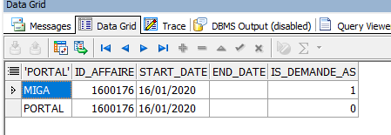 * La demande as dans protal a été désactivé, mais pas dans miga : |  | ko | /* Formatted on 22/02/2023 17:07:09 (QP5 v5.336) */ (SELECT 'PORTAL', CONTR.ID_AFFAIRE, CONTR.START_DATE, CONTR.END_DATE, CONTR.IS_DEMANDE_AS FROM PORTAL.TD_DAC_CONTRACT CONTR WHERE CONTR.ID_AFFAIRE = :l_idaffaire) UNION SELECT * FROM (WITH DOSSIERS AS (SELECT ACT_SEJOUR.IDACTIONS, ACT_SEJOUR.IDAFFAIRE AS IDDOSSIER, ACT_LAST_SEJOUR.IDACTIONS AS ID_ACTION_LAST_SEJOUR, ACT_LAST_SEJOUR.IDAFFAIRE AS IDDOSSIER_LAST_SEJOUR, ACT_SORTIE.IDACTIONS AS ID_ACTION_SORTIE, CTC.IDCONTACT AS IDRESIDENT, ACT_SEJOUR.CSITE AS ID_ESTABLISHMENT FROM MIGA_GDP.ACTIONS ACT_SEJOUR JOIN MIGA_GDP.CONTACT CTC ON CTC.IDCONTACT = ACT_SEJOUR.IDCONTACT JOIN MIGA_GDP.ADRESSE AD ON (AD.IDADRESSE = CTC.ADRESSEPRINCIP) LEFT JOIN MIGA_GDP.ACTIONS ACT_LAST_SEJOUR ON ACT_LAST_SEJOUR.IDACTIONS = PORTAL.PKG_DAC_RDD.GET_LAST_ACTION_SEJOUR ( ACT_SEJOUR.IDACTIONS) LEFT JOIN MIGA_GDP.ACTIONS ACT_SORTIE ON ACT_SORTIE.IDACTIONS = PORTAL.PKG_DAC_RDD.GET_ACTION_SORTIE ( ACT_SEJOUR.IDACTIONS) LEFT JOIN MIGA_GDP.AFFAIRE_CONTACT AFC ON AFC.IDCONTACT = CTC.IDCONTACT AND ACT_SEJOUR.IDAFFAIRE = AFC.IDAFFAIRE AND AFC.IDROLE = 3
1.3
1.4
1.5
1.6
1.7
1.8
1.9
1.10

